Sheet1
提 案 書

抗菌マチ広エコバッグ |  | 参考上代 | ¥320 | 販売価格
 |  | （税別） |  | （税別）
【JAN】 | 4562121888005
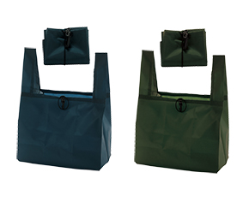 |  |  | 【商品番号】 7517-60 【本体サイズ】 使用時：300×180×350ｍｍ・折畳み時：100×85×23ｍｍ・23ｇ 【パッケージサイズ】 120×100×25ｍｍ・24ｇ 【個装形態】 ポリ袋入り 【色・柄】 グリーン 【材質】 ポリエステル 【入数】 300 【商品説明】 内側に抗菌防臭加工を施したマチが広く使いやすいエコバッグです 【備考】 SDGsNO.12.14 【生産国】 中国

